Navodila
25za25
Za opravljen izziv 25za25 in s tem pridobitev posebnega našitka je potrebno opraviti vsaj 10 aktivnosti (7 obveznih in vsaj 3 izbirne). Aktivnosti so primerne za vse starosti, lahko jih člani opravljajo sami, z vodom ali z družino. Seznam aktivnosti je objavljen na spletni strani MZT, vsaka aktivnost pa vsebuje tudi krajši opis z namigi ali dodatnimi navodili.
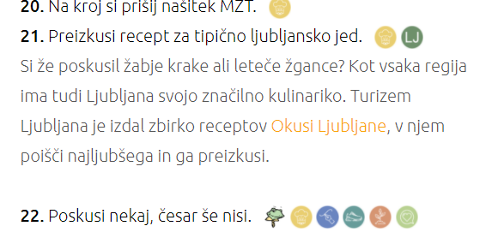 Do dodatne vsebine se dostopa s klikom na posamezno aktivnost.
Seznam aktivnosti
Poročanje
Vodniki s pomočjo obrazca sporočate napredek svojih članov. Tako bomo lahko na spletni strani prikazovali skupno število opravljenih aktivnosti oziroma pripravljenih izdelkov, prehojenih kilometrov, prebranih knjig …
Obrazec za poročanje
Oddajanje obrazca je obvezno vsaj na vsaka dva meseca (1. rok 31. 1. 2021; 2. rok 31. 3. 2021, 3. rok konec maja/začetek junija (bo še sporočen)). Ob vsaki oddaji obrazca se sporoči trenutno stanje podatkov v tabeli za sledenje.
Ker nas ne zanima, kateri posamezniki ali kateri vodi opravljajo aktivnosti (seveda si želimo, da čim več), za spremljanje napredka ne bomo zbirali imen vodov ali vodnikov. Vsak rod ima pripisano šifro, znotraj rodu pa morate sami določiti še šifro voda, tako da dobite 4-mestno ID številko voda, ki jo navajate ob poročanju podatkov. V zavihku Pregled imate na vrhu tabele tudi polje, kjer si ID lahko zabeležite.
Spremljanje napredka
Za lažje spremljanje opravljenih aktivnosti je pripravljen ta dokument. V zavihku Pregled je pripravljena tabela, v kateri so navedene vse aktivnosti, pripravljeni pa so tudi stolpci za posamezne člane. Aktivnosti so barvno kodirane, temnejše obarvane in odebeljene aktivnosti so obvezne, vse ostale pa so izbirne.
Večina celic v zavihku Pregled je zaklenjenih za urejanje, ureja pa se lahko podatke v celicah, ki so namenjene spremembi imena člana, ID voda in beleženju opravljenih aktivnosti - vsakič, ko posamezen član opravi aktivnost, v primerno polje vstavi primerno količino, v zadnej stolpcu tabele se te količne seštevajo. Številke iz stolpca SKUPAJ se poročajo preko Obrazca za poročanje (povezava zgoraj). Za zadnji izziv, ki je skupen za cel vod, zaključeno aktivnost označi z 1, ne z X.
Glede na število opravljenih aktivnosti se polje na dnu tabele (vrstica Osvojen izziv) in polje z imenom člana obarva: - oranžna pomeni nezadostno število opravljenih obveznih aktivnosti, a opravljene vsaj 3 izbirne aktivnosti - svetlo zelena pomeni opravljene vse obvezne aktivnosti, vendar še ne zadostno število izbirnih aktivnosti - temno zelena pomeni opravljen izziv (opravljene minimalne zahteve)

